Sheet1
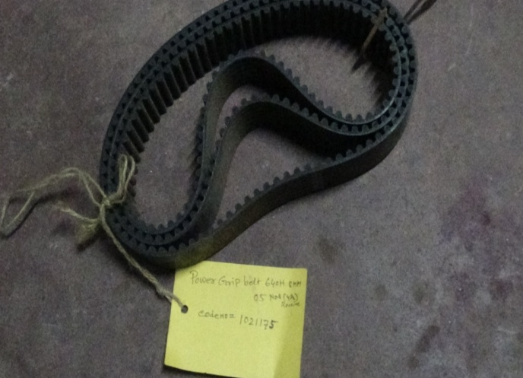
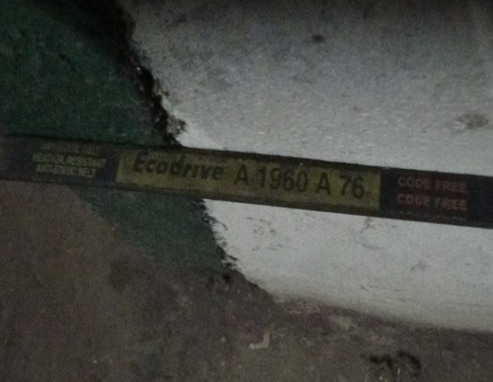

ITEM CODE-1021175 | ITEM CODE-
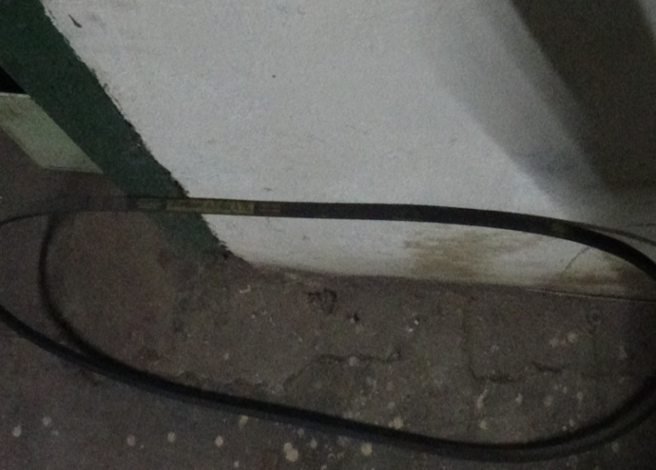
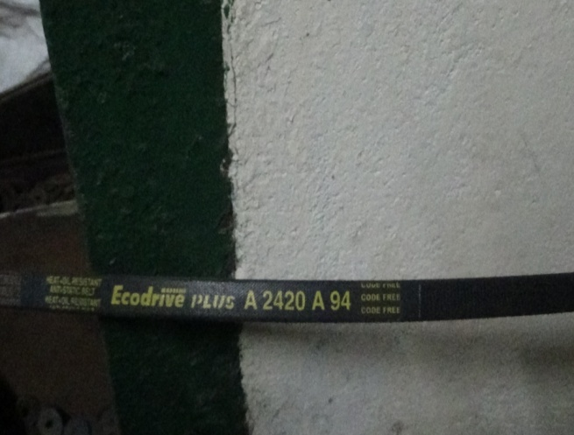

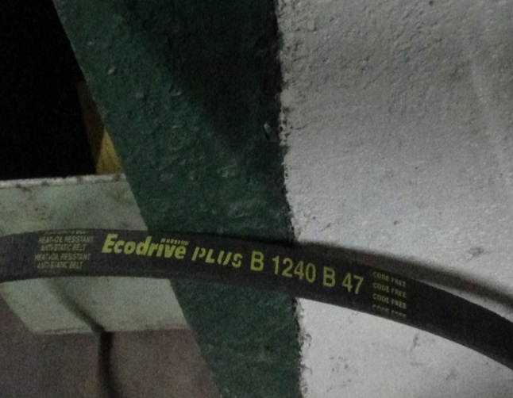
ITEM CODE- | ITEM CODE-
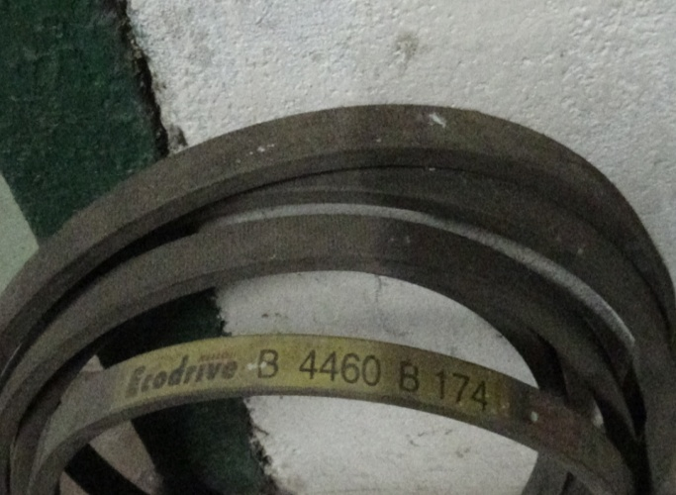

ITEM CODE- | ITEM CODE-
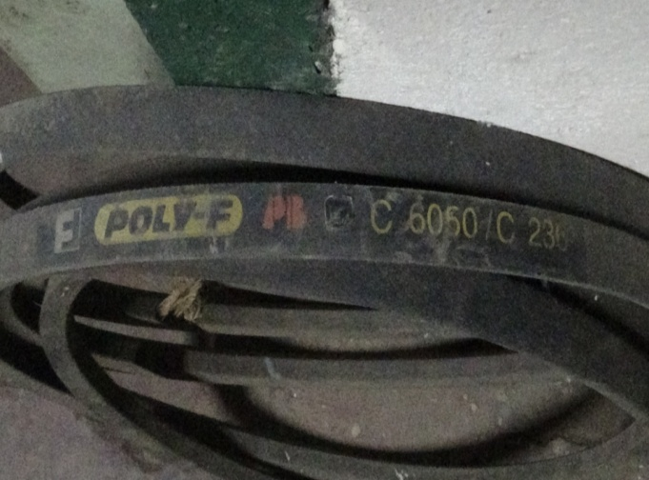
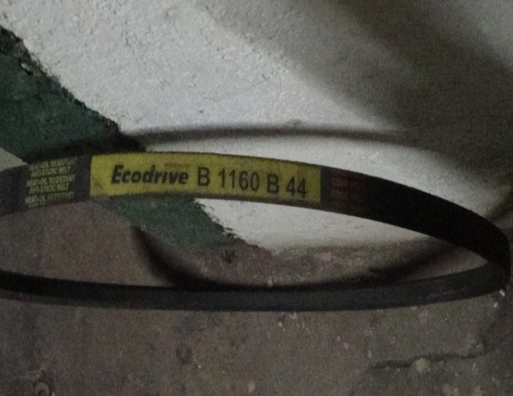

ITEM CODE- | ITEM CODE-

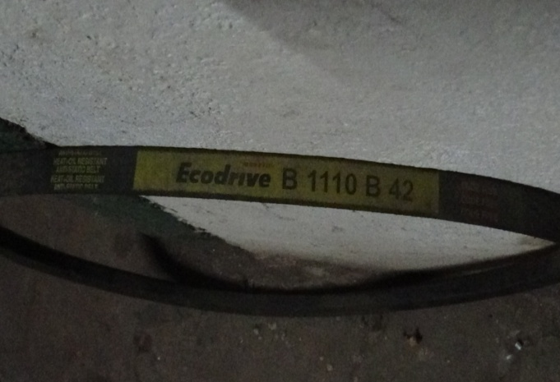
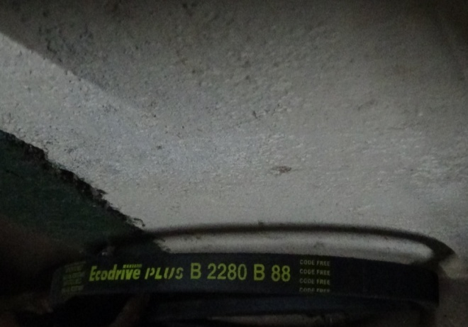

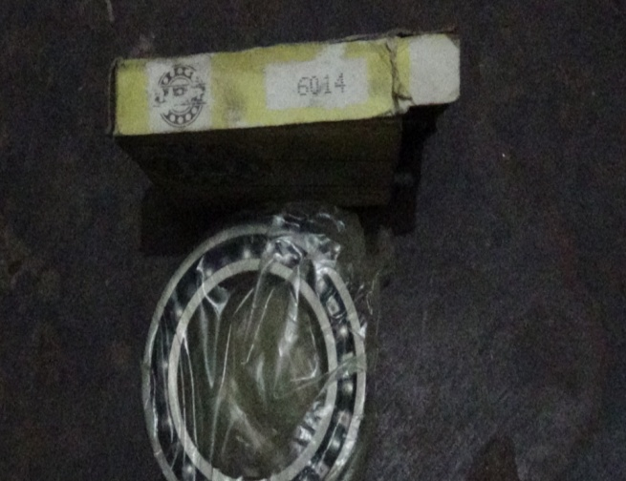
ITEM CODE- | ITEM CODE-
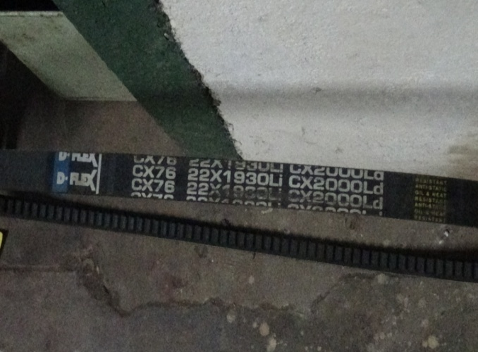

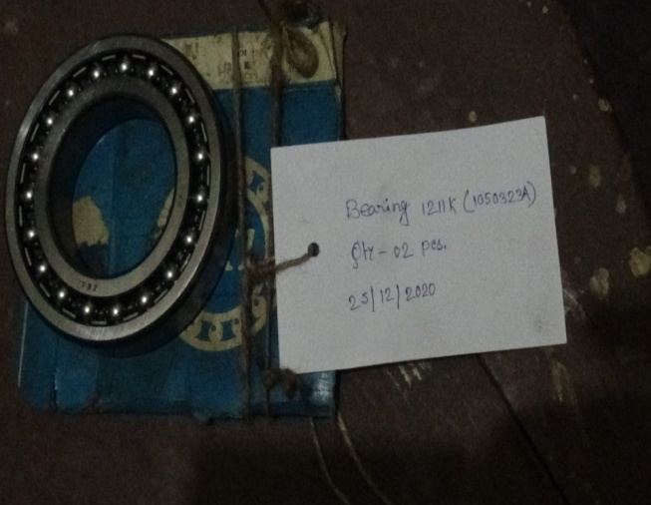
ITEM CODE- | ITEM CODE-
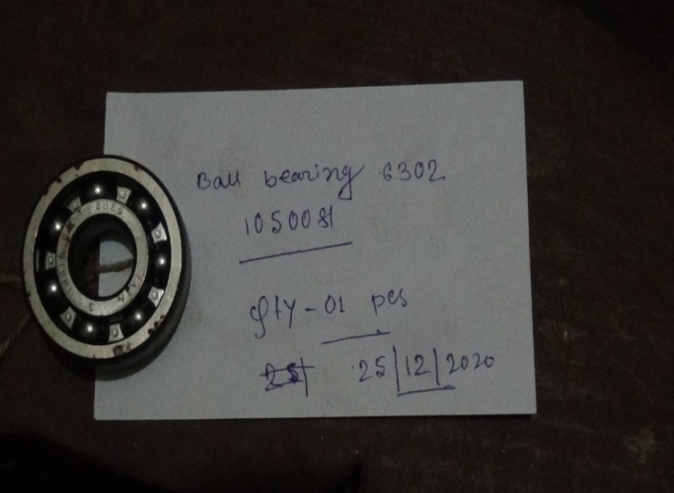

ITEM CODE-1050081 | ITEM CODE-1050323A
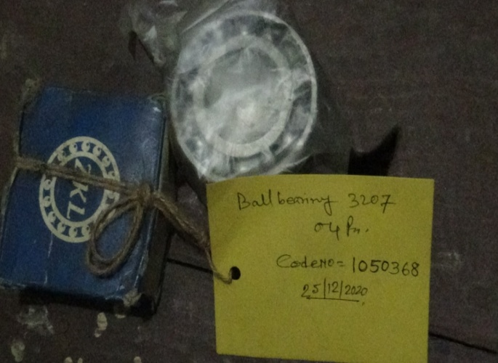
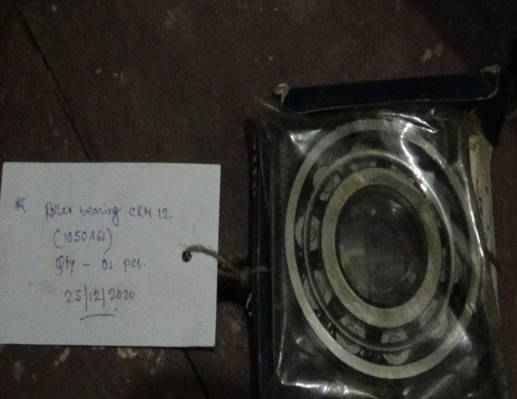

ITEM CODE-1050368 | ITEM CODE-1050461

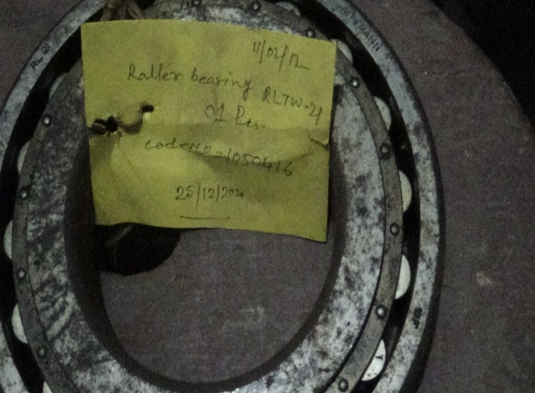
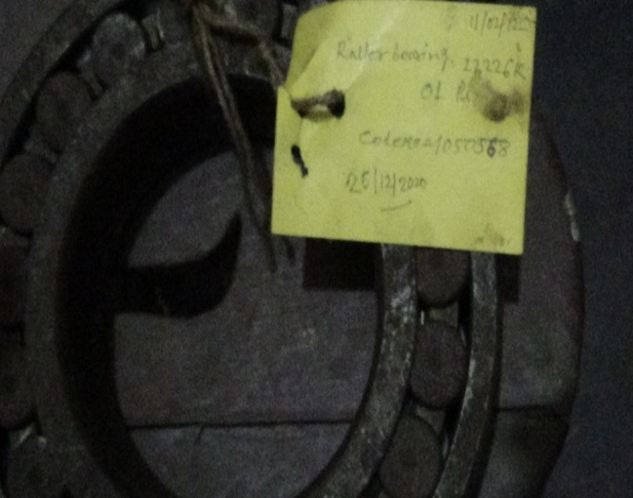

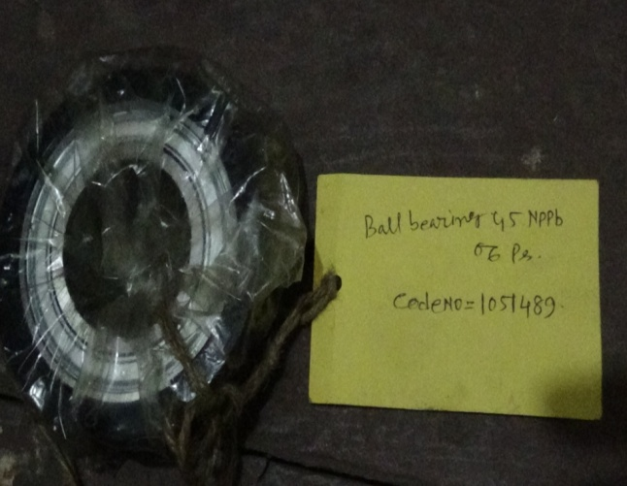
ITEM CODE-1050416 | ITEM CODE-1050568
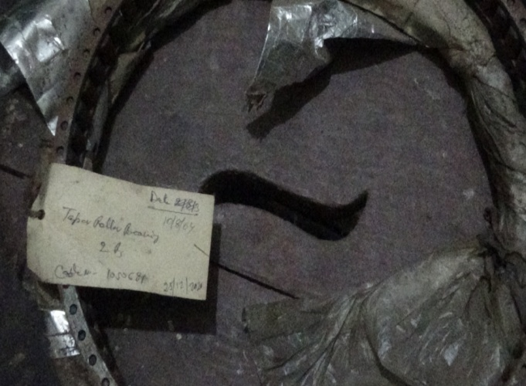

ITEM CODE-1050681 | ITEM CODE-1051489
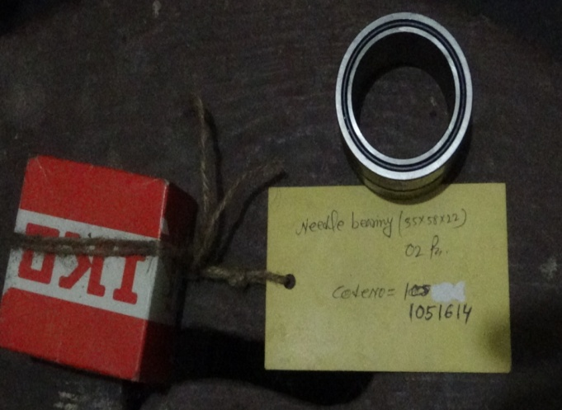
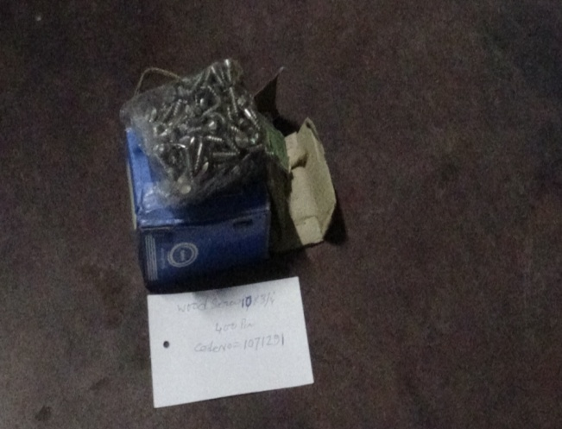

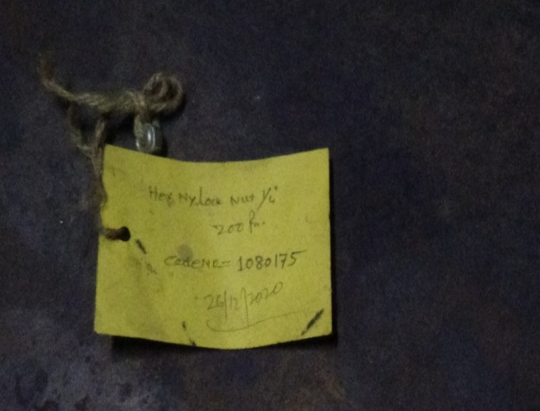
ITEM CODE-1051614 | ITEM CODE-1071291
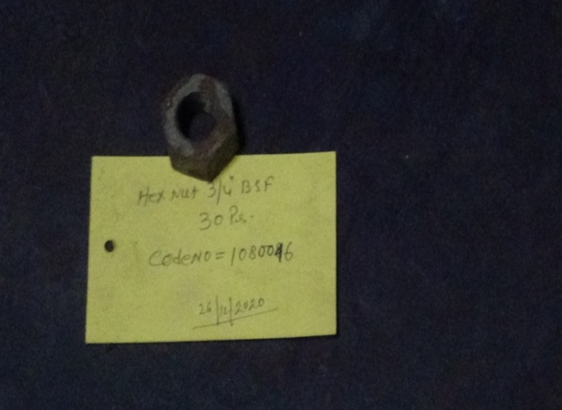

ITEM CODE-1080046 | ITEM CODE-1080175

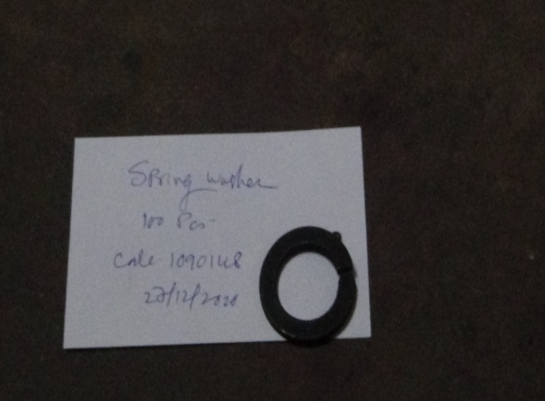
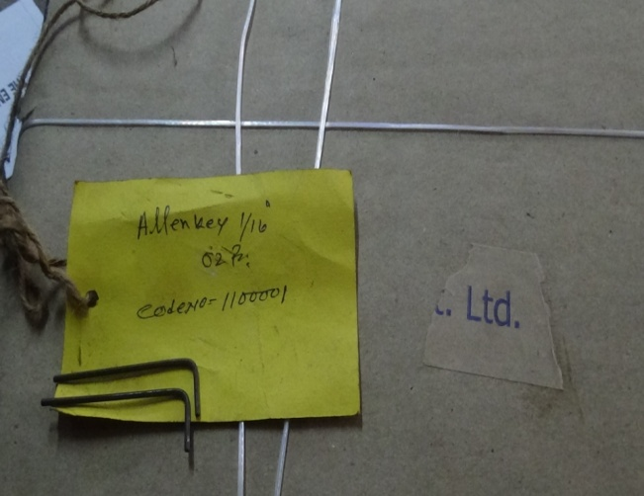

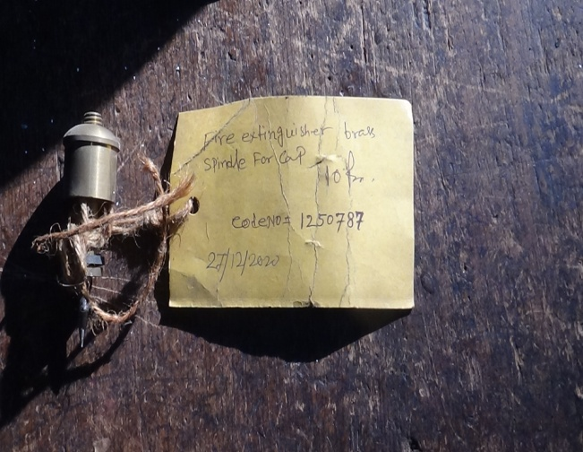
ITEM CODE-1090148 | ITEM CODE-1100001
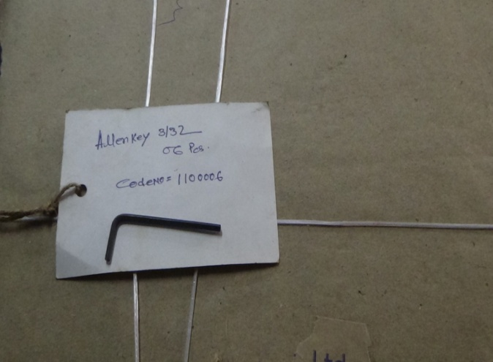

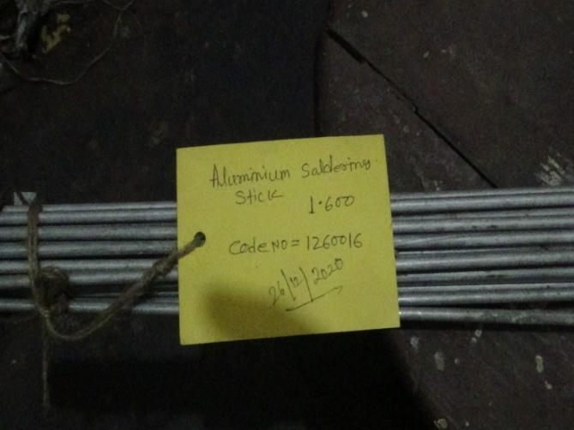
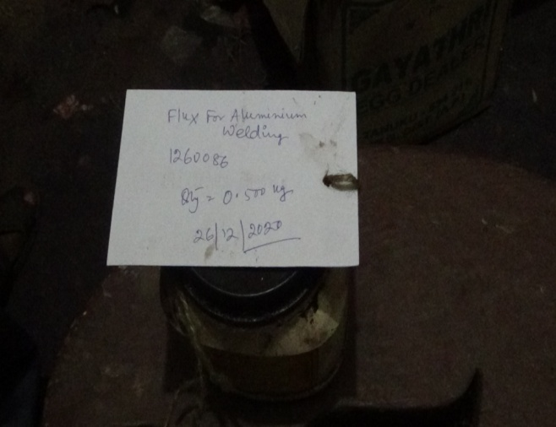
ITEM CODE-1100006 | ITEM CODE-1250787

ITEM CODE-1260016 | ITEM CODE-1260086
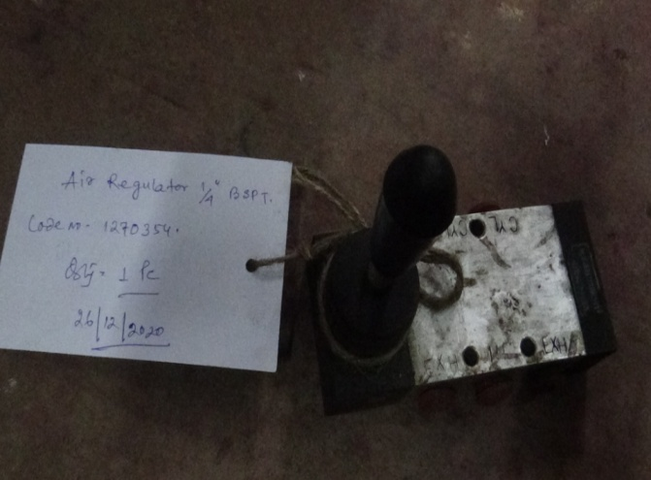
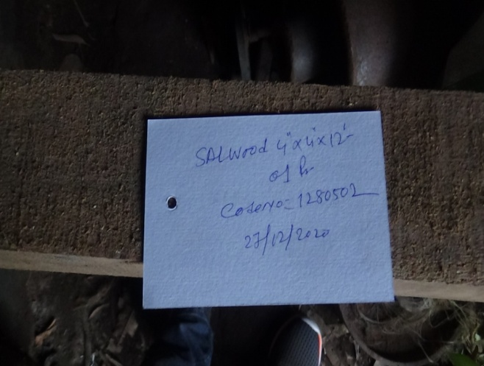

ITEM CODE-1270354 | ITEM CODE-1280502

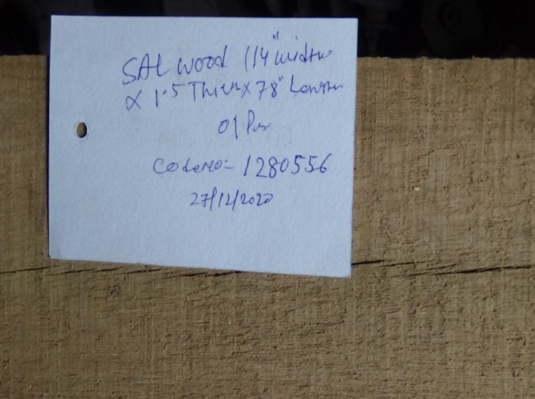
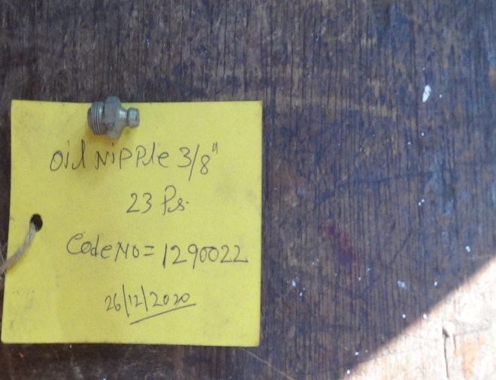

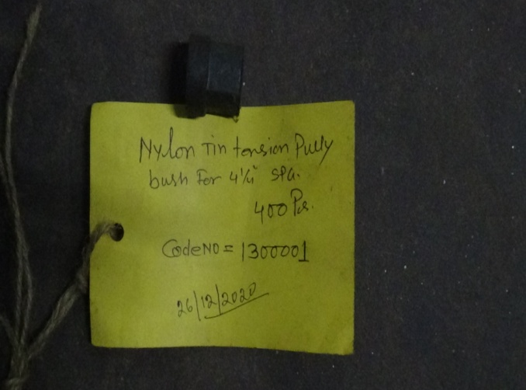
ITEM CODE-1280556 | ITEM CODE-1290022
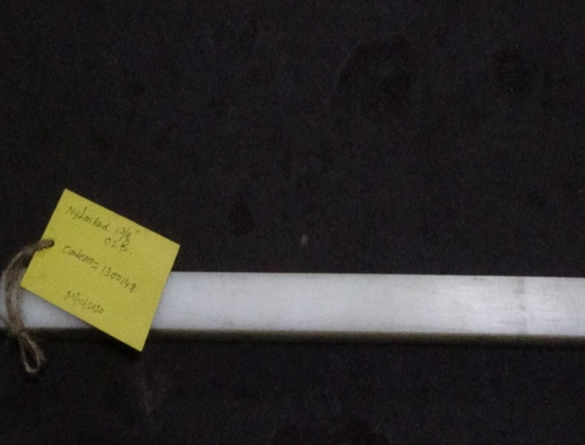

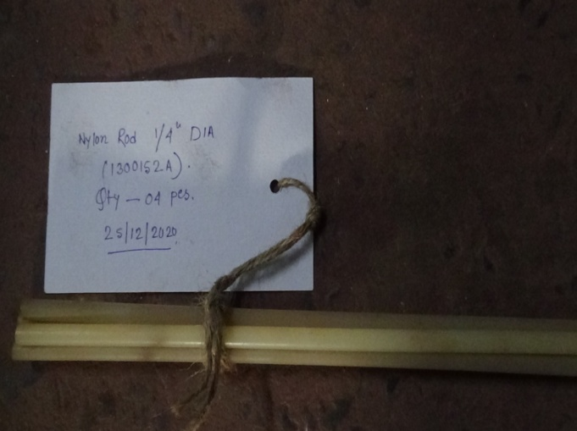
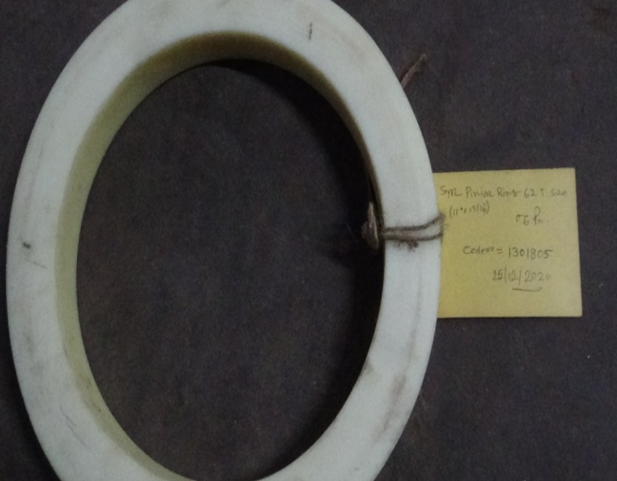
ITEM CODE-1300001 | ITEM CODE-1300148

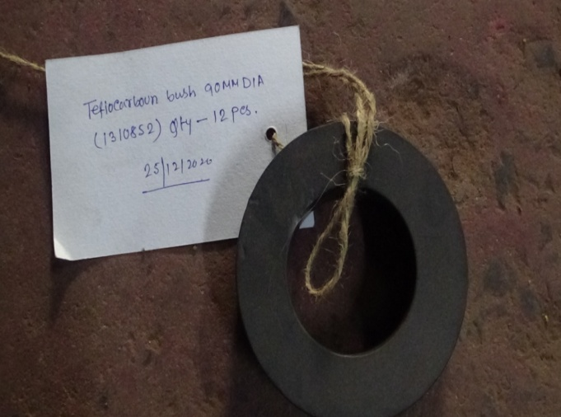
ITEM CODE-1300152A | ITEM CODE-1301805
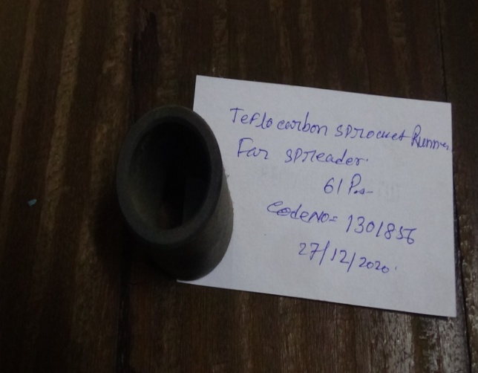

ITEM CODE-1310852 | ITEM CODE-1310856

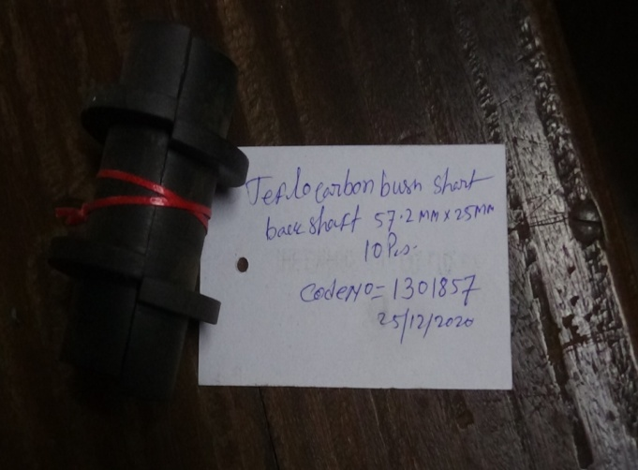
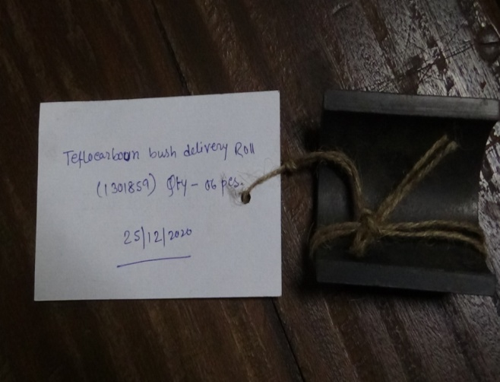

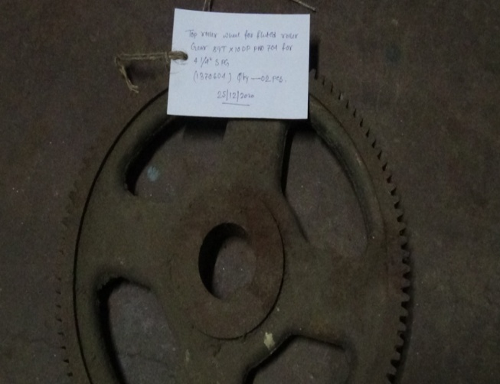
ITEM CODE-1310857 | ITEM CODE-1310859
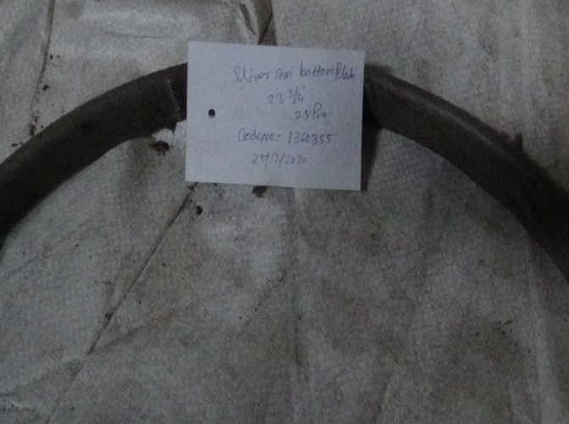

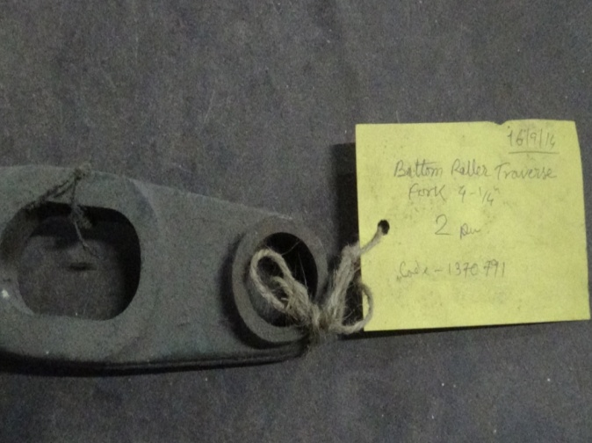
ITEM CODE-1360355 | ITEM CODE-1370604
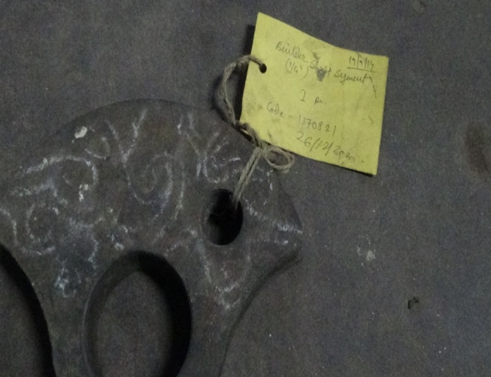

ITEM CODE-1370791 | ITEM CODE-1370821
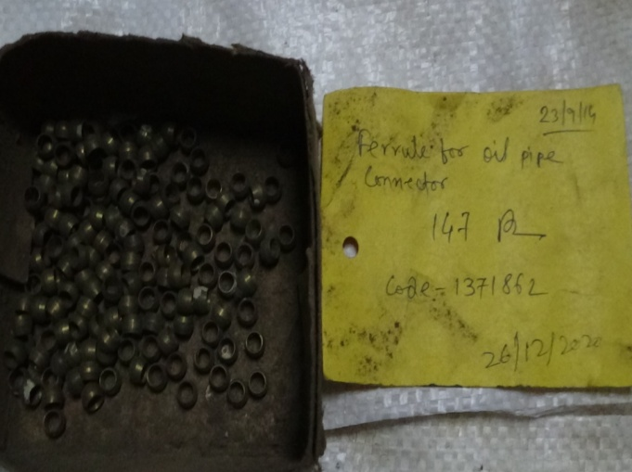
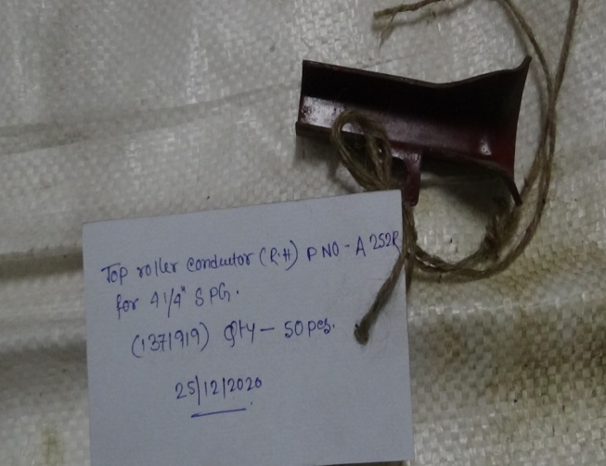

ITEM CODE-1371862 | ITEM CODE-1371919

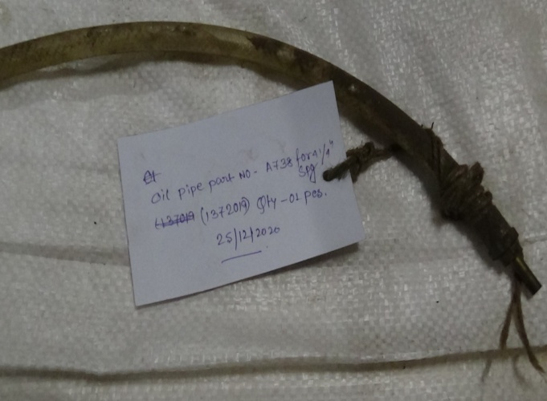
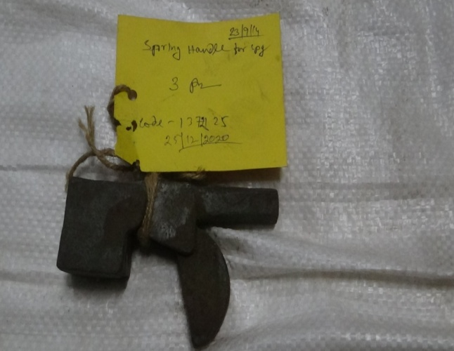

ITEM CODE-1372019 | ITEM CODE-1372125





ITEM CODE-1380211 | ITEM CODE-1380401


ITEM CODE-1380891 | ITEM CODE-1380906


ITEM CODE-1380931 | ITEM CODE-1390756




ITEM CODE-1390896 | ITEM CODE-1391739





ITEM CODE-1400071 | ITEM CODE-1400395

ITEM CODE-1420386 | ITEM CODE-1420426



ITEM CODE-1430166 | ITEM CODE-1430852





ITEM CODE-1460207 | ITEM CODE-1480181


ITEM CODE-1480454 | ITEM CODE-1480681




ITEM CODE-1480701 | ITEM CODE-1490392


ITEM CODE-1490996B | ITEM CODE-1491022





ITEM CODE-1491203 | ITEM CODE-1491219



ITEM CODE-1491222 | ITEM CODE-1491263


ITEM CODE- | ITEM CODE-



ITEM CODE- | ITEM CODE-




ITEM CODE- | ITEM CODE-




ITEM CODE- | ITEM CODE-


ITEM CODE-1590114 | ITEM CODE-1590621



ITEM CODE-1590281 | ITEM CODE-1590431






ITEM CODE-1620518 | ITEM CODE-1590426


ITEM CODE-1590636 | ITEM CODE-1650199


ITEM CODE-1641887 | ITEM CODE-1642156A



ITEM CODE-1642211 | ITEM CODE-





ITEM CODE-1641061 | ITEM CODE-1643311


ITEM CODE-1643364 | ITEM CODE-1643694




ITEM CODE-1644170 | ITEM CODE-1650217


ITEM CODE-1660203 | ITEM CODE-1660730




ITEM CODE-1670209 | ITEM CODE-1681032



ITEM CODE-1681147 | ITEM CODE-1701384




ITEM CODE-1701899 | ITEM CODE-1710102


ITEM CODE-1810096 | ITEM CODE-1835040





ITEM CODE-1835049 | ITEM CODE-1835062


ITEM CODE-1835065 | ITEM CODE-1850160


ITEM CODE-1850160A | ITEM CODE-1851048



ITEM CODE-1853867 | ITEM CODE-1854168




ITEM CODE-1854209 | ITEM CODE-1990316



ITEM CODE-1990317 | ITEM CODE-2010081



ITEM CODE-2010116 | ITEM CODE-2010136



ITEM CODE-2010241 | ITEM CODE-2010444D





ITEM CODE-2012071 | ITEM CODE-2012072


ITEM CODE-2012080 | ITEM CODE-2012230




ITEM CODE-2012250 | ITEM CODE-2070106R


ITEM CODE-2070106D | ITEM CODE-2070414D




ITEM CODE-2070722 | ITEM CODE-2100031


ITEM CODE-2510001

